Sheet1
2020/10/2プログラム作成部分作業まとめ
【やってみて】
k-meansクラスタリングは丸く密集しているデータセットにしかあまり効果が見られないがわかった
次回もk-meansの応用をやっていくので頑張って覚えていきたい
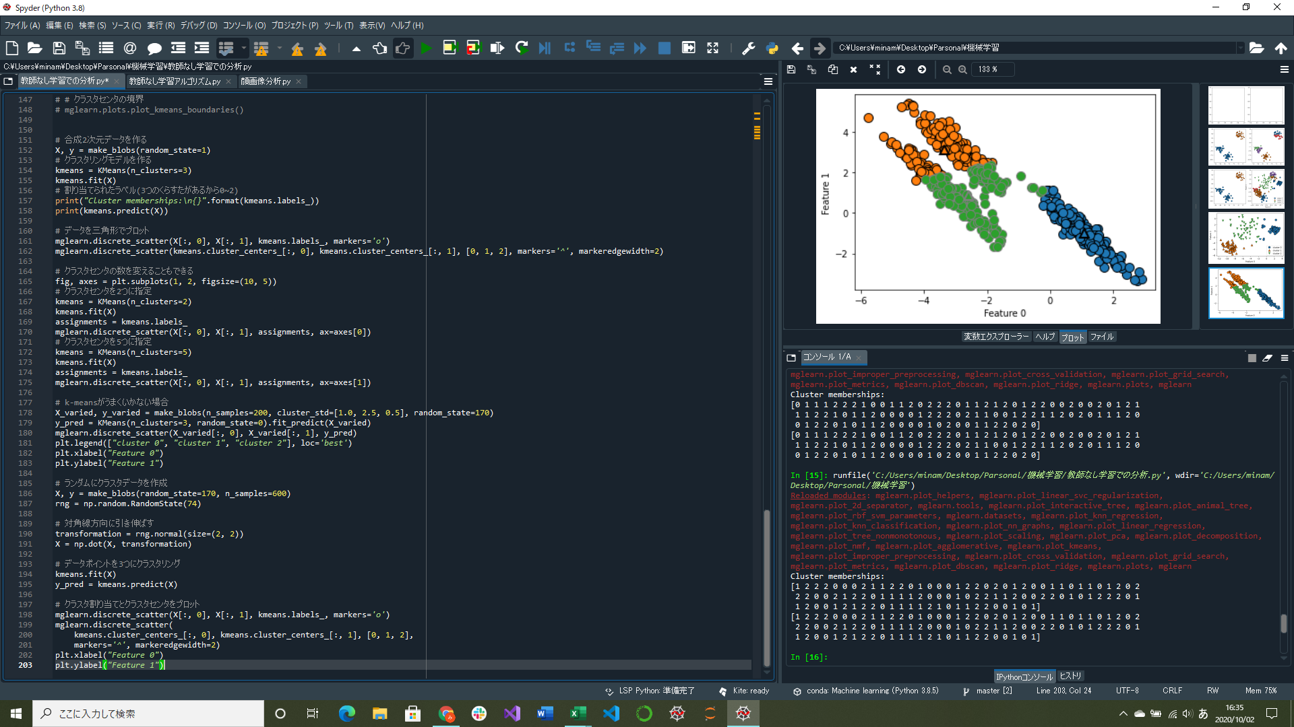

k-meansクラスタリングの基本部分実装
k-meansクラスタリングがうまくいかないときのプログラム実装

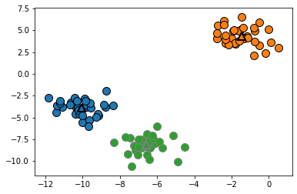
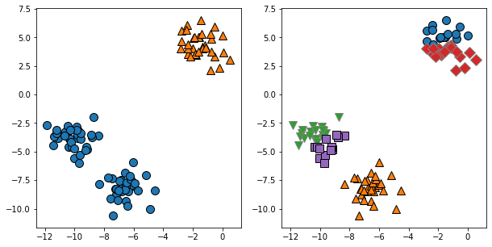
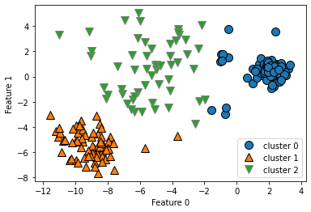

↑3クラスタを指定してk-meansを実行した場合のクラスタ割り当てとクラスタセンタ
 |  |  | ↑異なる濃度を持ったクラスタに対してk-meansが発見したクラスタ割り当て
 |  |  | クラスタ0とクラスタ1の間の真ん中方向にほかのデータポイントとは
 |  | ↑k-meansで見つけたクラスタ割り当て、2クラスタの時(左)と5クラスタの時(右) | かけ離れた位置にあるデータポイントも含まれてしまっている
 |  | クラスタセンタの数を変えても機能することがわかる | (普通に考えるなら密になっている左右1か所ずつと真ん中の密になっていない部分でクラスタになるはず)

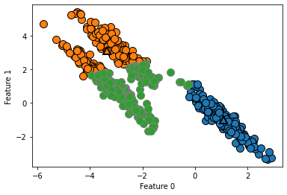

 | ←3つに分離できるデータポイントを持つ2次元データ
 | 対角線方向にデータが伸びているが、k-meansは最も近いクラスタセンタへの距離しか見ないので丸くないクラスタは識別できない
 | (データの方向は考慮されない)

